CRUSCOTTO
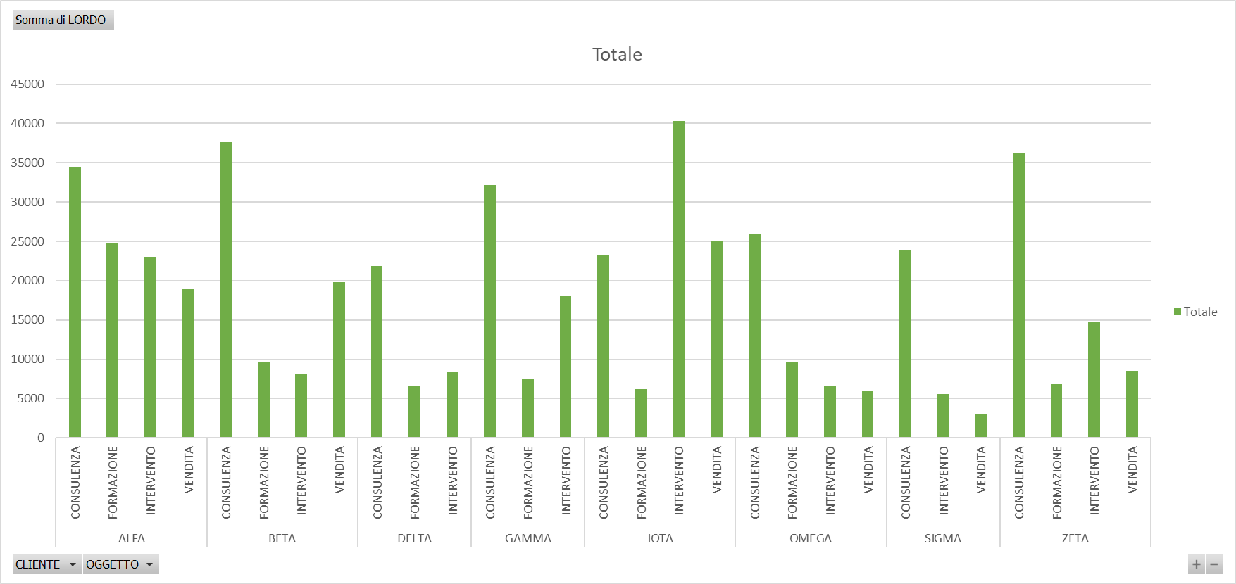
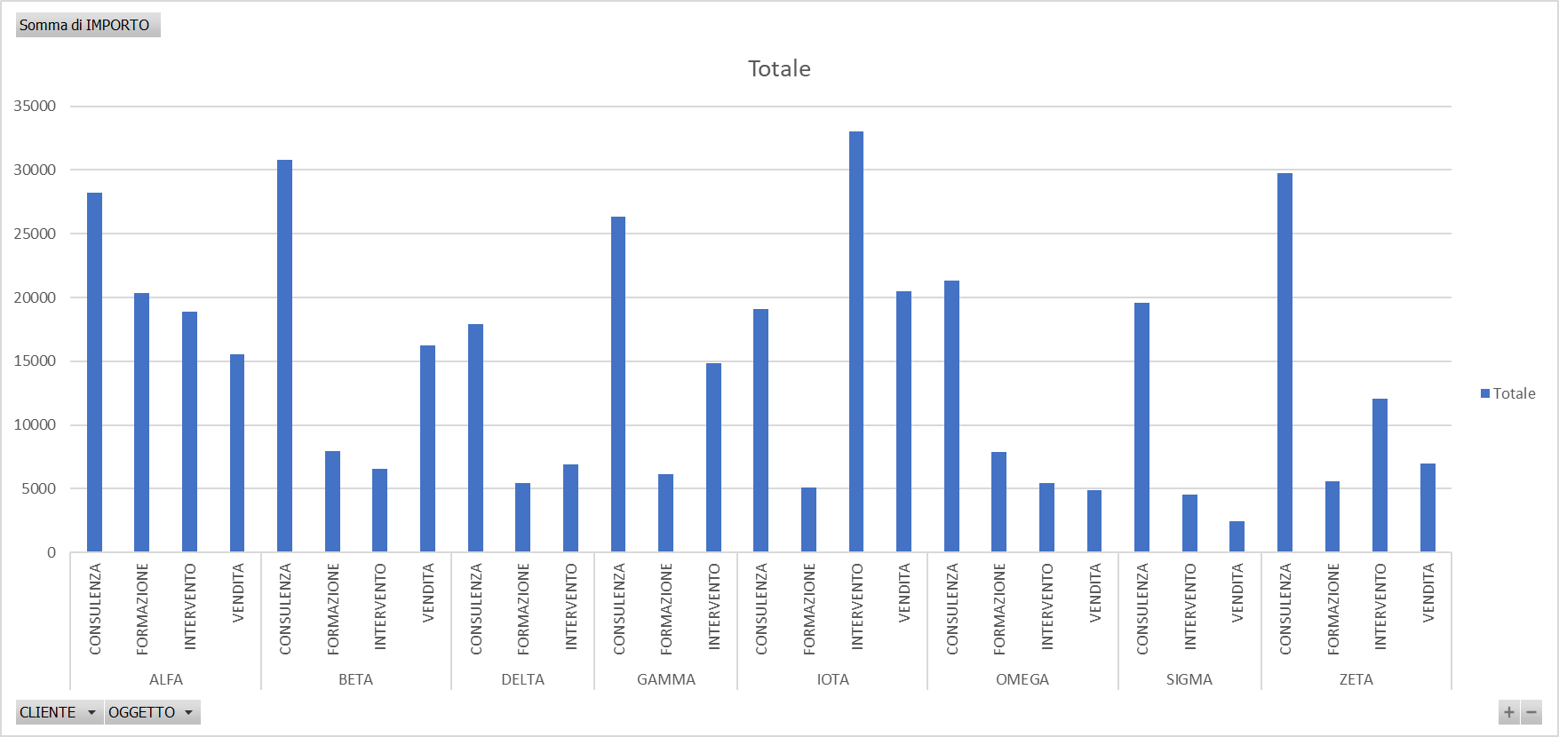

Etichette di riga | Somma di LORDO | Somma di IVA | Somma di IMPORTO
ALFA
CONSULENZA | 34465 | 6215 | 28250
FORMAZIONE | 24790.4 | 4470.4 | 20320
INTERVENTO | 23058 | 4158 | 18900
VENDITA | 18958.8 | 3418.8 | 15540
BETA
CONSULENZA | 37600.4 | 6780.4 | 30820
FORMAZIONE | 9699 | 1749 | 7950
INTERVENTO | 8052 | 1452 | 6600
VENDITA | 19849.4 | 3579.4 | 16270
DELTA
CONSULENZA | 21850.2 | 3940.2 | 17910
FORMAZIONE | 6649 | 1199 | 5450
INTERVENTO | 8393.6 | 1513.6 | 6880
GAMMA
CONSULENZA | 32159.2 | 5799.2 | 26360
FORMAZIONE | 7466.4 | 1346.4 | 6120
INTERVENTO | 18129.2 | 3269.2 | 14860
IOTA
CONSULENZA | 23302 | 4202 | 19100
FORMAZIONE | 6246.4 | 1126.4 | 5120
INTERVENTO | 40284.4 | 7264.4 | 33020
VENDITA | 24985.6 | 4505.6 | 20480
OMEGA
CONSULENZA | 25986 | 4686 | 21300
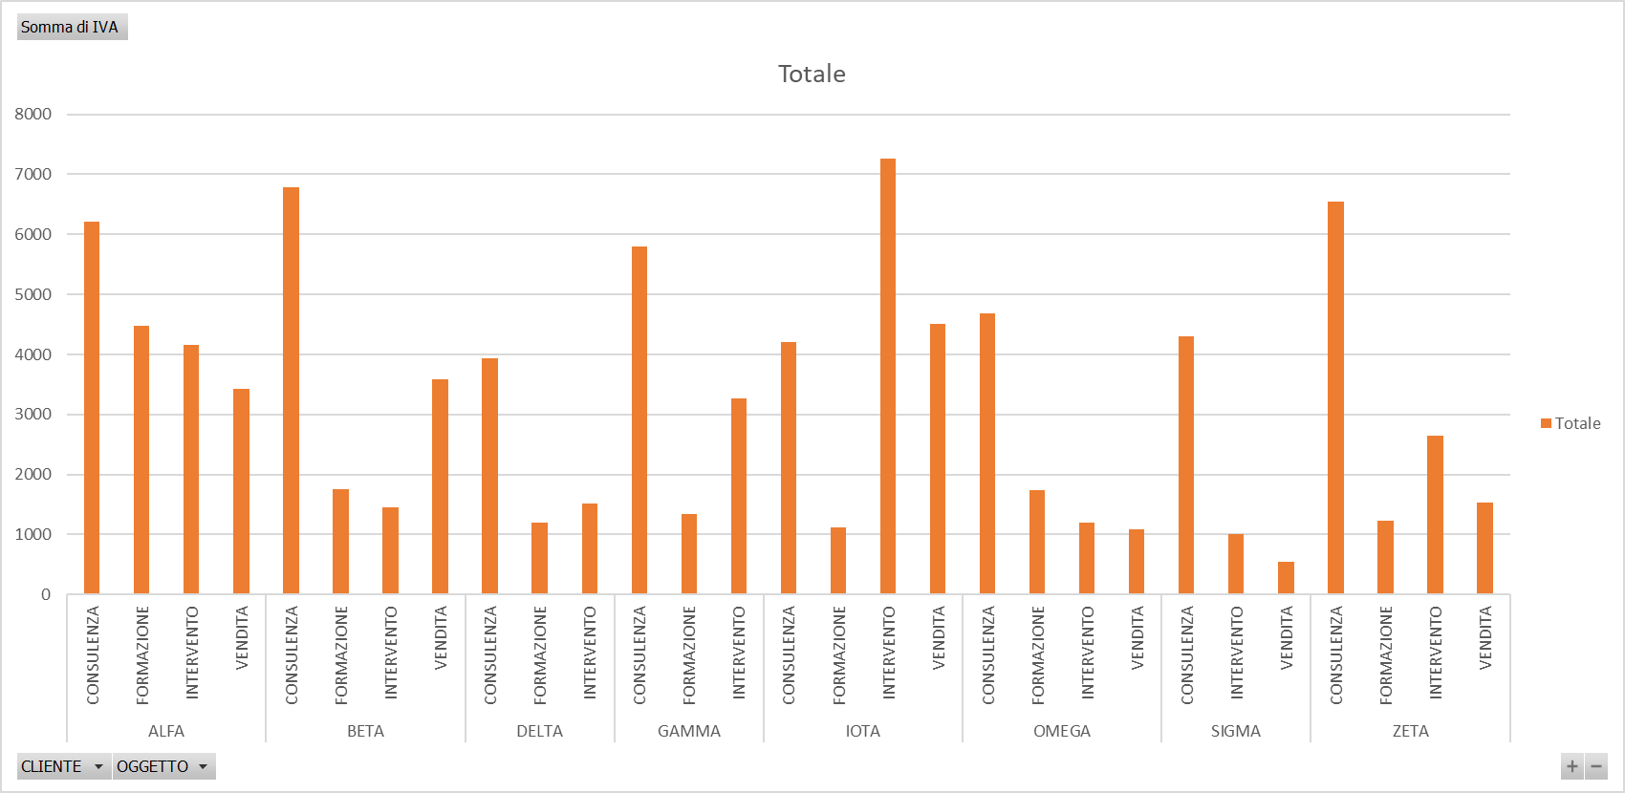
FORMAZIONE | 9613.6 | 1733.6 | 7880
INTERVENTO | 6636.8 | 1196.8 | 5440
VENDITA | 6002.4 | 1082.4 | 4920
SIGMA
CONSULENZA | 23887.6 | 4307.6 | 19580
INTERVENTO | 5551 | 1001 | 4550
VENDITA | 3001.2 | 541.2 | 2460
ZETA
CONSULENZA | 36307.2 | 6547.2 | 29760
FORMAZIONE | 6856.4 | 1236.4 | 5620
INTERVENTO | 14713.2 | 2653.2 | 12060
VENDITA | 8515.6 | 1535.6 | 6980
Totale complessivo | 513010 | 92510 | 420500

